Bản sao của Sheet1
TỔNG HỢP NGUYÊN LIỆU LÀM BÁNH LỚP BURNT CHEESECAKE

LƯU Ý CHUNG | Nguyên liệu càng ngon bánh/kẹo sẽ càng ngon do đó hãy mua loại nguyên liệu tốt nhất trong khả năng của mình. Chọn các loại nguyên liệu có bao bì nhãn mãng đầy đủ, hạn chế việc mua nguyên liệu chiết sẵn ở các cửa hàng làm bánh vì không biết được rõ nguồn gốc, chất lượng sản phẩm, thời gian sử dụng. Cac loại nguyên liệu mà bọn mình để dưới đây cũng là loại tụi mình thường dùng, giá cả chỉ mang tính chất tham khảo vì phụ thuộc nhiều vào mùa vụ, chất lượng.
NHÓM 1 | NGUYÊN LIỆU BÁNH CƠ BẢN |  |  |  | Hình minh họa
1 | Cream cheese | 540.000/ 2kg | https://s.shopee.vn/BGkBaCX6B | Loại dùng trong khóa học là Philadelphia, thông tin về các loại phô mai khác đọc thêm trong tài liệu kèm theo khóa học. | 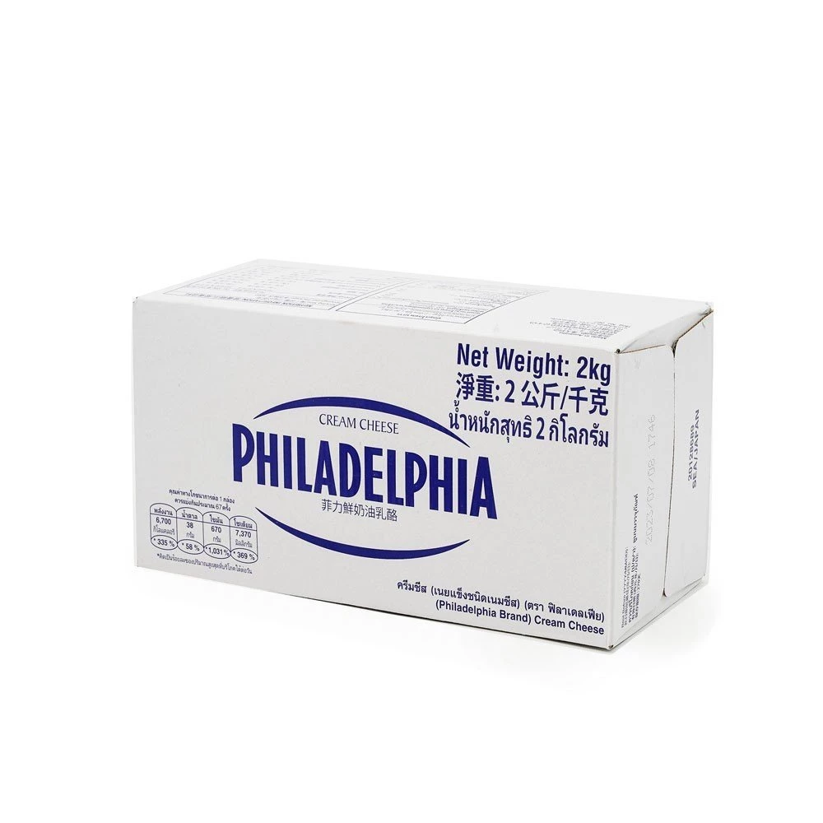
2 | Bột ngô | ~27.000/400g | https://shope.ee/2VSaG7ALi5 | Ở Việt Nam bột ngô và tinh bột ngô là cùng một loại, bột có màu trắng, mịn nhẹ, bột không tạo gluten do đó được trộn thêm (theo tỉ lệ quy định ) để bánh mềm mịn, nhẹ hơn. | 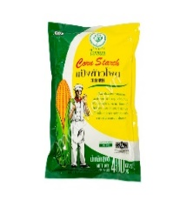
 |  |  |  | Ở nước ngoài cần tìm đúng loại "corn starch" không phải "corn flour".
3 | Đường vàng | 49.000/kg | https://shope.ee/5V6BpfSqk5 | Có thể thay thế bằng đường kính trắng
4 | Chiết xuất vani | 269.000/500ml | https://shope.ee/VhVXNHU24 | Thường ở dạng lỏng, màu nâu đậm, mùi ngọt, được làm từ quả vani tự nhiên. Không nên sử dụng vani hóa học thường ở dạng bột có thể làm cho bánh bị đắng. | 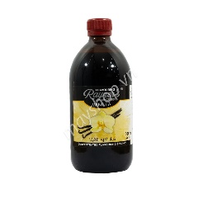
5 | Vanila paste | 180.000/50g | https://s.shopee.vn/AKMQUWAhiz | Có thể thay thế bằng chiết xuất vani hoặc quả vani. | 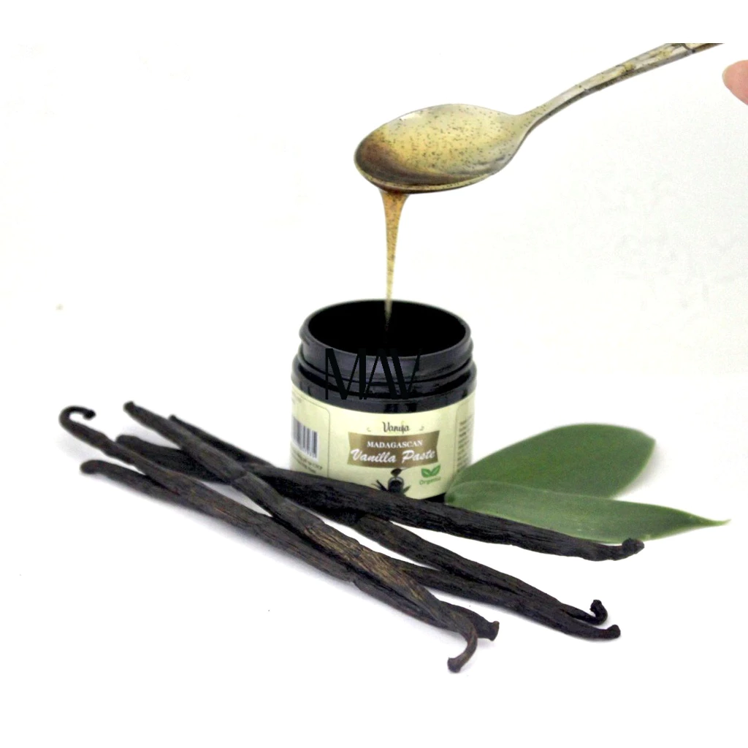
6 | Whipping cream | 180.000/ lít | https://s.shopee.vn/9pRMNYL6Dh | Có màu trắng đục và lỏng như sữa nhưng có độ sánh hơn nhiều do có hàm lượng chất béo cao, nên chọn loại có hàm lượng béo từ 35% trở lên. Khóa học này khuyến khích các bạn nên dùng whipping Elle&Vire để có mùi vị thơm ngon nhất. | 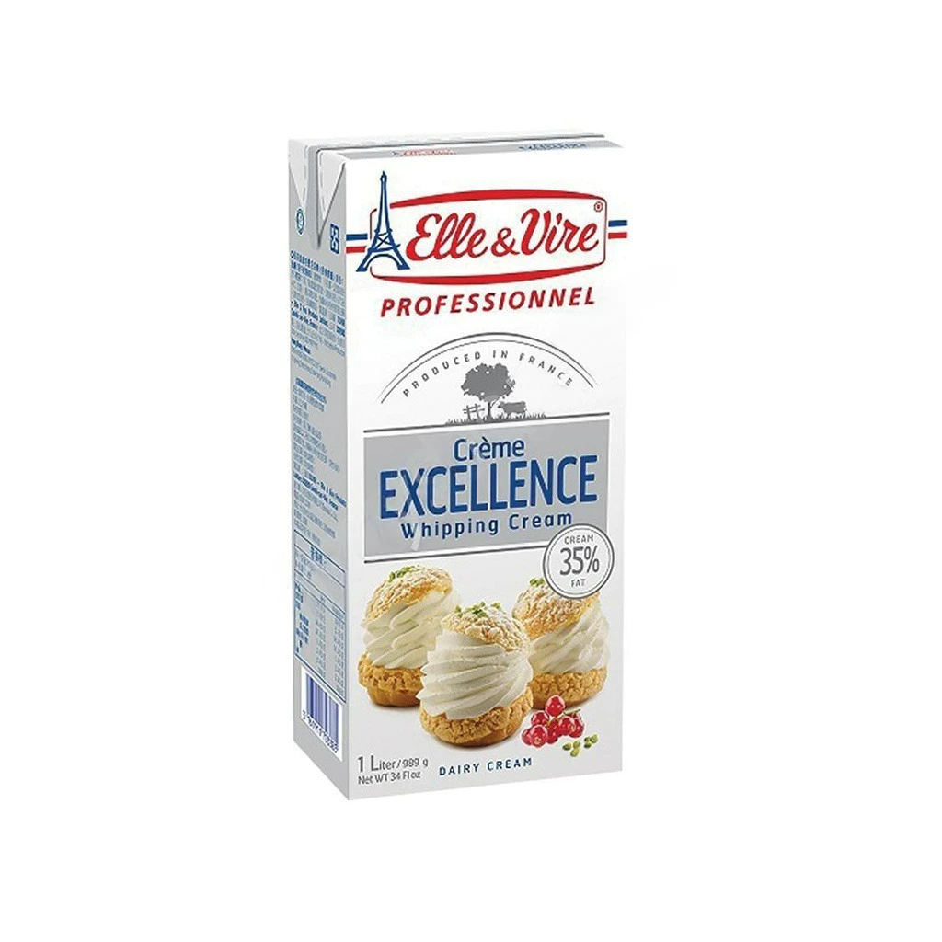
NHÓM 2 | NGUYÊN LIỆU BÁNH CREAM BRULEE |  |  |  | Hình minh họa
3 | Bánh quy bơ | 84.000/200g | https://s.shopee.vn/8KbM7EmQXS | Có thể thay thế bằng các loại bánh quy khác tùy sở thích. | 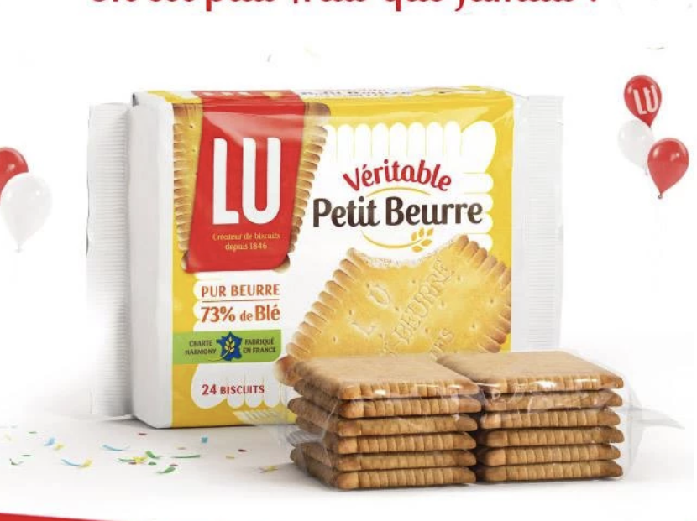
4 | Bơ nhạt động vật | 299.000/kg | https://s.shopee.vn/2qGR7ysQmA | Dùng bơ động vật không muối, KHÔNG thay thế bằng bơ thực vật.
NHÓM 3 | NGUYÊN LIỆU BÁNH CHOCOLATE BAILEYS |  |  |  | Hình minh họa
1 | Bột cacao | 49.000/100g | https://s.shopee.vn/7V2GI5tlax | Chọn loại nguyên chất không đường, không dùng các loại có chứa sẵn sữa, đường như milo, bột cacao pha uống. | 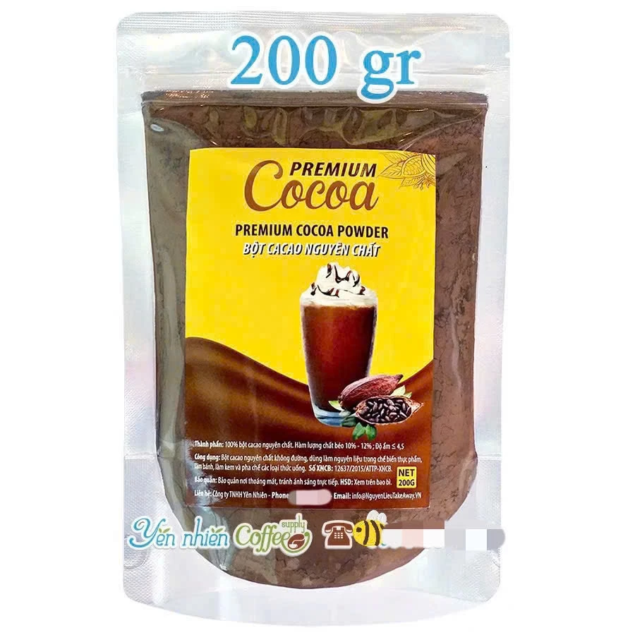
2 | Đường nâu | 72.000/1 kg | https://s.shopee.vn/AKMRg3XpdS | Giúp bánh có vị đậm đà hơn, có thể thay thế bằng đường trắng, đường vàng. | 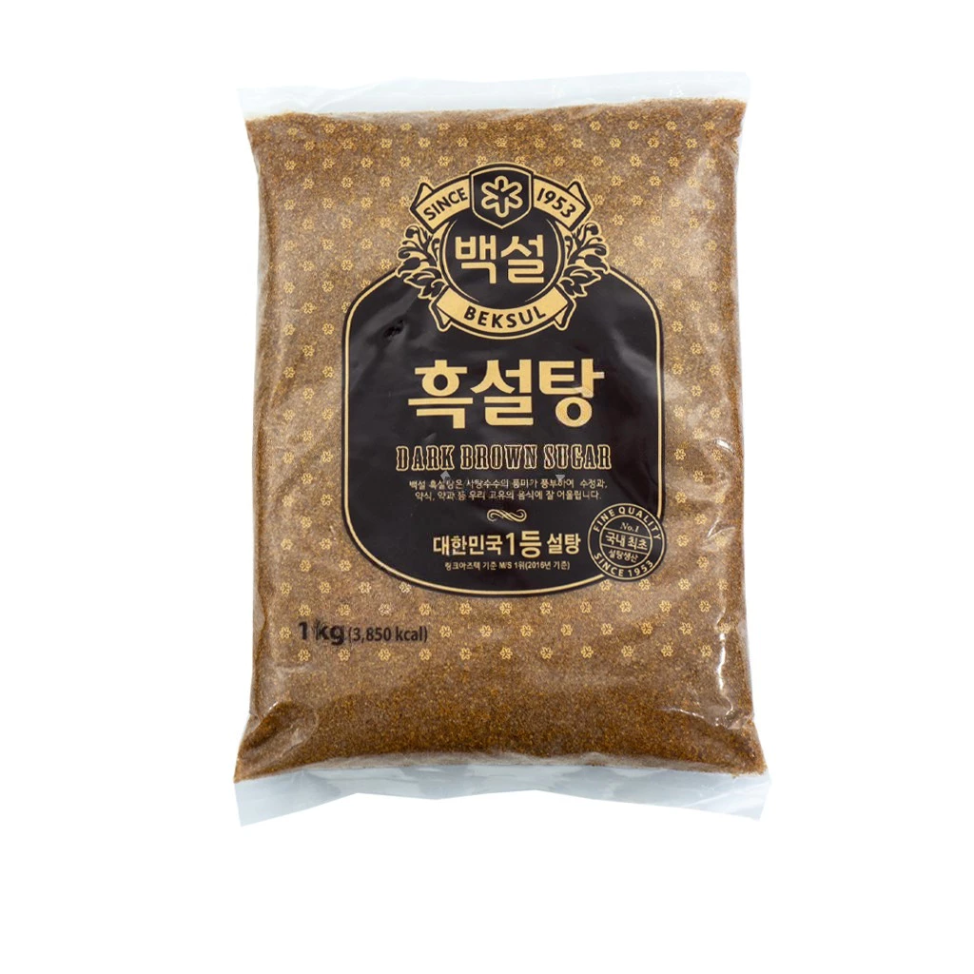
3 | Socola nguyên chất 65% | 300.000/ 1kg | https://s.shopee.vn/LZ5lqoXvZ | Hàm lượng % cacao càng cao, socola càng đắng và ngược lại. Loại sử dụng trong lớp học là loại 65%, KHÔNG thay thế bằng socola compound | 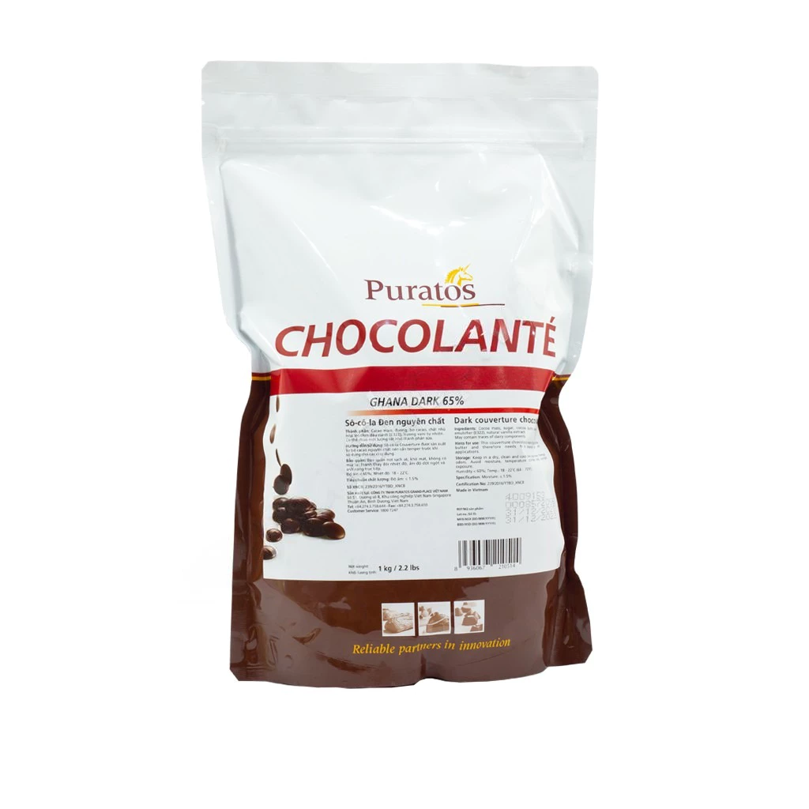
4 | Rượu Baileys | 450.000/ chai | https://s.shopee.vn/7KjujEZPGK
NHÓM 4 | NGUYÊN LIỆU BÁNH TRÀ NHÀI |  |  |  | Hình minh họa
1 | Trà ô long nhài | 168.000/500g | https://s.shopee.vn/3q8yDncRDk | Nên dùng trà loại chuyên dành cho pha chế mùi sẽ đậm hơn trà túi lọc.
2 | Sữa yến mạch | 55.000/ lít | https://s.shopee.vn/6pmZp7BxEu | Sữa yến mạch nên chọn loại công nghiệp bán sẵn, sữa tự làm sẽ cần có độ lỏng tương tự sữa tươi, mùi vị sẽ kém đậm hơn
NHÓM 4 | NGUYÊN LIỆU BÁNH SẦU RIÊNG |  |  |  | Hình minh họa
1 | Bột sầu riêng | 205.000/kg | https://s.shopee.vn/6fUDwOjdsz | Nên dùng loại cho pha chế và làm bánh để mùi vị thơm ngon nhất. | 